Rive Eco
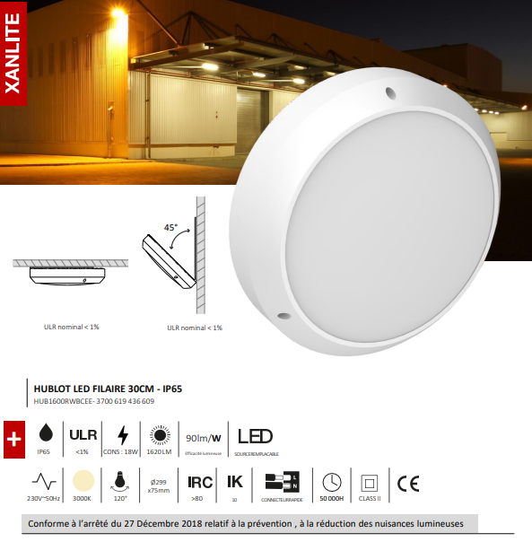


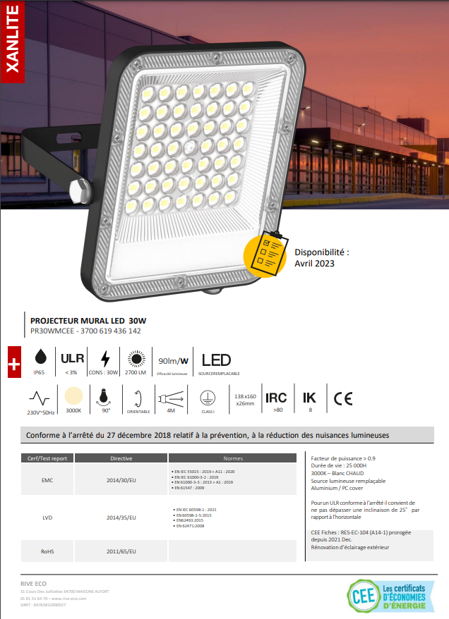
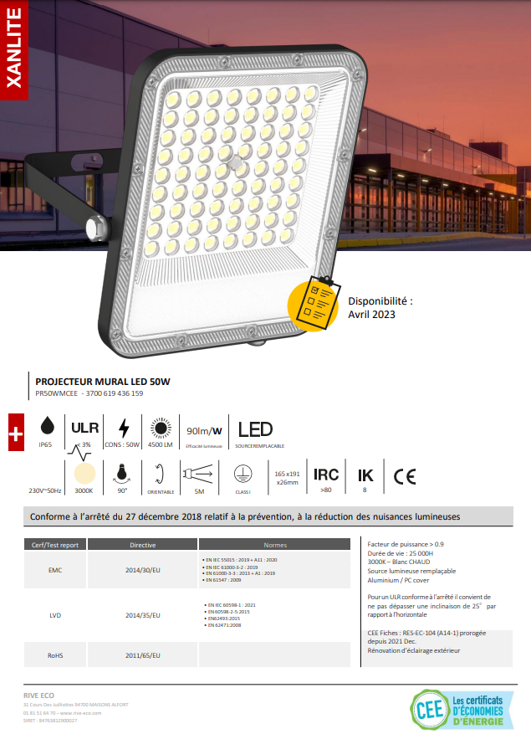
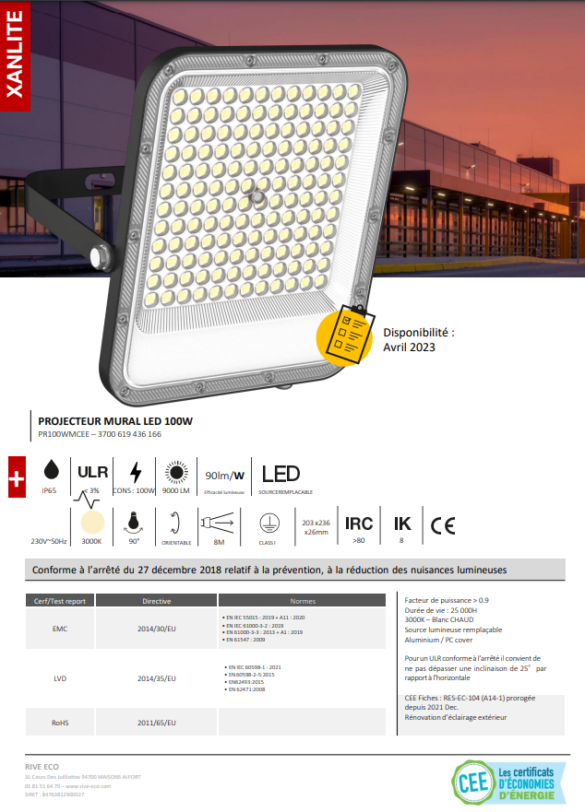

Societe :
Nom et Prénom :
Adresse compléte :
Mobile:
Téléphone :
Siret:
E-mail:
Type de Chauffage:
Surface de l'etablissement:
Led exterieur 30W:
Led exterieur 50W:
Led exterieur 100W:
Hublot :

